Inicio
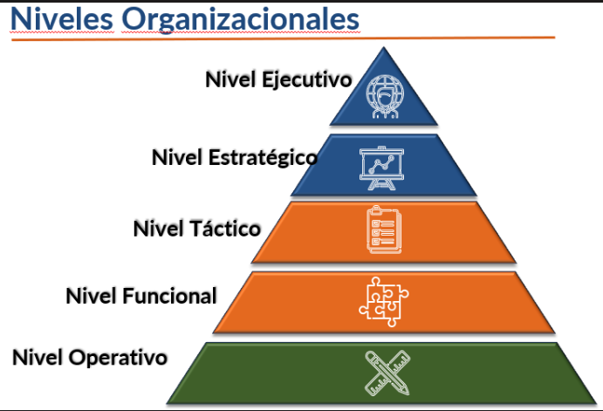

Nivel Ejecutivo
Gerente general y CTO

Nivel Estratégico
Gerentes regionales

Nivel Táctico
Lideres, Directores, coordinadores y senior
Nivel Funcional

Analistas (administrativos) y semisenior
Nivel Operativo

Auxiliares, | Asistentes y | Junior

Ejecutivo
Nivel Ejecutivo
Volver al inicio

Competencia/Habilidad | Descriptor
Liderazgo | Capacidad de motivar a las personas a hacer más de los que ellas mismas esperan y como consecuencias, de producir cambios en los grupos, las organizaciones y la sociedad
Pensamiento estratégico | Capacidad de anticiparse a las tendencias del mercado, sector, región
Comunicación efectiva | Capacidad de emitir un mensaje y que este sea entendido en su totalidad
Relaciones de negocio | Apertura para relacionarse y/o asociarse con otras empresas para alcanzar objetivos
Inteligencia emocional | Capacidad de controlar adecuadamente las emociones
Toma de decisiones estratégica | Capacidad para elegir la mejor elección en pro al logro de objetivos organizacionales
Gestión del cambio | Capacidad de adaptar las personas a los cambios que se generen en la dinámica organizacional, procesos, funciones
Resiliencia | Capacidad de adaptarse a los cambios del entorno.
Visión estratégica del negocio | Comprensión clara y holística de hacia dónde se dirige la empresa a largo plazo
Innovación | Capacidad de introducir ideas, metodos, productos o servicios que generan valor a la compañía y mejorar la gestión.
Agile Mindset | Capacidad para pensar de forma flexible, en pro al desarrollo organizacional.

Estratégico
Nivel Estratégico
Volver al inicio

Competencia/Habilidad | Descriptor
Trabajo en equipo | Capacidad de trabajar con diferentes miembros de un equipo en pro a un mismo objetivo
Aprendizaje continuo | Propiciar la adquisición para mejorar las habilidades y conocimientos necesarias de su rol
Habilidades de negociación | Capacidad de llegar a un acuerdo, sobre intereses comunes, donde cada parte debe acceder a un compromiso.
Visión de futuro | Claridad acerca de la dirección de su organización, inspirado en el escenario de futuro deseado que motive a las personas a la excelencia
Flexibilidad | Capacidad para adaptarse a los cambios
Liderazgo | Capacidad de motivar a las personas a hacer más de los que ellas mismas esperan y como consecuencias, de producir cambios en los grupos, las organizaciones y la sociedad
Inteligencia emocional | Capacidad de controlar adecuadamente las emociones
Toma de decisiones táctica | Capacidad para tomar desiciones que afectan áreas más amplias de la organización a mediano y largo plazo
Pensamiento analítico y critico | Capacidad de análisis ante situaciones complejas que puedan generar alto impacto
Planificación estratégica | Capacidad de generar planes alineados al proposito y objetivos organizacionales
Gestión y desarrollo de equipos | Capacidad de mejorar los resultados por medio de la mejora en la satisfacción, desarrollo y bienestar de los colaboradores
Comunicación estratégica | Capacidad de lograr con el comunicado influir en la percepción y opinión de las demás personas.
Gestión del riesgo | Capacidad de analizar los riesgos potenciales de un proyecto o decisión

Táctico
Nivel Táctico
Volver al inicio

Competencia/Habilidad | Descriptor
Liderazgo | Capacidad de motivar a las personas a hacer más de los que ellas mismas esperan y como consecuencias, de producir cambios en los grupos, las organizaciones y la sociedad
Comunicación Asertiva | Capacidad de expresar lo que se siente, piensa, cree o se necesita, sin ofender a los otros
Negociación | Capacidad de llegar a un acuerdo, sobre intereses comunes, donde cada parte debe acceder a un compromiso.
Aprendizaje continuo | Propiciar la adquisición para mejorar las habilidades y conocimientos necesarias de su rol
Desarrollo de las personas | Capacidad de potencializar las capacidades de cada uno de los integrantes del equipo, permitiendo la sinergia.
Inteligencia emocional | Capacidad de controlar adecuadamente las emociones
Gestión del cambio | Capacidad de adaptar las personas a los cambios que se generen en la dinámica organizacional, procesos, funciones
Trabajo en equipo | Capacidad de trabajar con diferentes miembros de un equipo en pro a un mismo objetivo
Flexibilidad | Capacidad para adaptarse a los cambios
Resolución de problemas | Capacidad de plantear soluciones a problemáticas que se presentan en los diferentes escenarios laborales.
Toma de decisiones operativa | Capacidad para tomar decisiones rutinarias y cotidianas orientado a garantizar el funcionamiento fluido de las operaciones.
Organización y Priorización | Capacidad de organizar y priorizar las tareas y asignaciones, identificando el valor que posee determinada tarea.
Pensamiento analítico | Capacidad de resolver problemas, desagregando y resolviendo cada una de sus partes de manera detallada

Funcional
Nivel Funcional
Volver al inicio

Competencia/Habilidad | Descriptor
Comunicación y escucha activa | Capacidad de emitir un mensaje y que este sea entendido en su totalidad. Prestar atención plena al mensaje.
Manejo y gestión del conflicto | Capacidad para resolver desacuerdos de forma objetiva
Trabajo en equipo | Capacidad de trabajar con diferentes miembros de un equipo en pro a un mismo objetivo
Gestión del tiempo | Capacidad para planear y ejecutar de forma optima y consciente el tiempo laboral
Aprendizaje continuo | Propiciar la adquisición para mejorar las habilidades y conocimientos necesarias de su rol
Pensamiento Analítico | Capacidad de resolver problemas, desagregando y resolviendo cada una de sus partes de manera detallada
Resolución de problemas | Capacidad de plantear soluciones a problemáticas que se presentan en los diferentes escenarios laborales.
Flexibilidad y adaptación | Capacidad de adaptarse a las diferentes situaciones y generar cambios alineados a la organización.
Atención al detalle | Capacidad de prestar atención a los aspectos mas minuciosos de una tarea
Orientación al resultado | Capacidad para enfocarse en el logro de metas y objetivos
Proactividad | Capacidad de tomar la iniciativa y anticiparse a situaciones, entendiendo el impacto de la decisión

Operativo
Nivel Operativo
Volver al inicio

Competencia/Habilidad | Descriptor
Comunicación y escucha activa | Capacidad de emitir un mensaje y que este sea entendido en su totalidad. Prestar atención plena al mensaje.
Manejo y gestión del conflicto | Capacidad para resolver desacuerdos de forma objetiva
Trabajo en equipo | Capacidad de trabajar con diferentes miembros de un equipo en pro a un mismo objetivo
Aprendizaje continuo | Propiciar la adquisición para mejorar las habilidades y conocimientos necesarias de su rol
Gestión del tiempo | Capacidad para planear y ejecutar de forma optima y consciente el tiempo laboral
Flexibilidad y adaptación | Capacidad de adaptarse a las diferentes situaciones y generar cambios alineados a la organización.
Atención al detalle | Capacidad de prestar atención a los aspectos mas minuciosos de una tarea
Orientación al resultado | Capacidad para enfocarse en el logro de metas y objetivos
Proactividad | Capacidad de tomar la iniciativa y anticiparse a situaciones, entendiendo el impacto de la decisión

